Hoja1
 | PIE DE REY => calibrador vernier
 | CUBO DE MADERA | LARGO ± 0.05 | ANCHO ± 0.05 | MASA ± 0.01 gr | ALTO ± 0.05
TUERCA |  | 58.4 | 39,175 | 52.24 | 35.3
 | CILINDRO | DIAMETRO ± 0.05 | ALTO
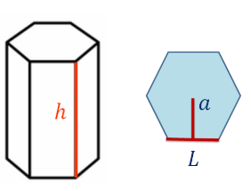
 |  | 25.15 | 18.25 | 68.6
 | ESFERA | DIAMETO ± 0.01 |  |  |  | MICRÓMETRO
 |  | 17.41 |  | 23.06
 | TUERCA | 2*a | H |  | L | DIAMETRO INTERNO
 |  | 15.35 ± 0.05 | 8.25 ± 0.05 | 8.64 | 9 ± 0.05 | 7.4 ± 0.05

 | NOTA: Todas las medidas menos el peso estan en milimetros (mm)

